FQ-06.37
Avaliação da eficácia do sistema de exaustão e Iluminação de capelas de exaustão

 |  |  |  |  |  |  | Identificação da Capela:
 |  | Dimensões internas |  |  | cm
 |  | H = Altura |  |  |  |  | Responsável:
 |  | L = Largura
 |  | P = Profundidade |  |  |  |  | Data:

Dados do equipamento utilizado para avaliação de ar e vazão (anemômetro):

Identificação do equipamento: |  |  |  |  |  | Validade calibração:

Verificação das Capelas para Avaliação de Velocidade do Ar e Vazão (Anemômetro):
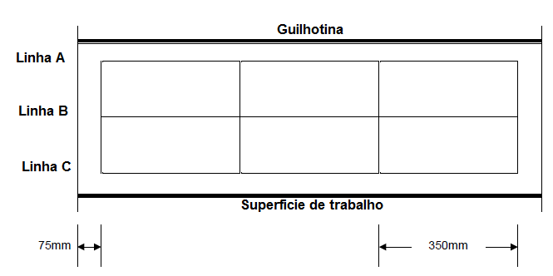 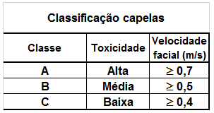

Velocidade Facial (m/s) |  |  |  |  | Velocidade Facial (m/s)
Abertura (cm) |  |  |  |  | Abertura (cm)
Linha A | I | II | III |  | Linha B | I | II | III
1 |  |  |  |  | 1
2 |  |  |  |  | 2
3 |  |  |  |  | 3
4 |  |  |  |  | 4
Média: |  |  |  |  | Média:

Velocidade Facial (m/s) |  |  |  |  | Velocidade facial média
Abertura (cm) |  |  |  |  | Abertura (cm)
Linha C | I | II | III
1
2
3
4
Média:

Verificação do Sistema de Iluminação (luxímetro):

Identificação do equipamento: |  |  |  |  |  | Validade calibração:
Ponto 2
Ponto 1
Ponto 3

Superficie de trabalho

Resultados da Avaliação | Ponto 01 | Ponto 02 | Ponto 03 | Média |  | Desvio | Interpretação do Resultado

Observações:

Recomendações:

Responsável Técnico:

FQ-06.37 (anexo à IT-06.01.12) - RA - revisão 03 de 12/05/23 - Página 1/1

